상품제안서
NB100 70자동 솔리드장우산(칼라선택가능) | 상품코드: F10752

 |  |  |  |  |  |  | 02-412-0044 | www.easy1.co.kr
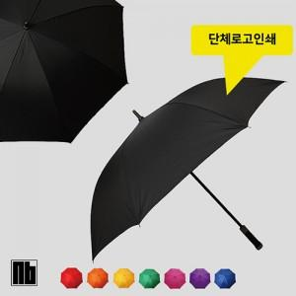

【상세/제작정보】 | ★단색 대량 발주의 경우 주문제작으로 넘어가 제작기간이 늘어날 수 있습니다.

【인쇄/포장옵션】 | 실크, 원단인쇄 / OPP(비닐)

【공급단가】 | 수량 | 100~ | 300~ | 500~ | 1,000~ | 3,000~
*VAT별도 | 단가 | 6,340원 | 6,110원 | 5,870원 | 5,640원 | 5,490원

【상품 URL】 | https://dev.easy1.co.kr:443/src/goods_detail.php?gdno=10752

